REPARTO DE PESOS ESTIMADO
REPARTO DE PESOS

 |  | EJE DELANTERO |  | EJE TRASERO
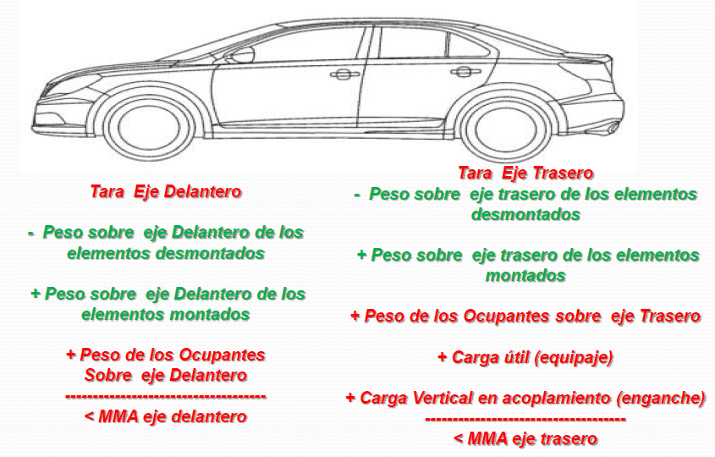
 |  |  | Kg |  | Kg
 |  | TARA eje delantero | 556 | TARA eje trasero | 514
 |  | Peso elem. Desmontados |  | Peso elem. Desmontados
 |  | Peso elem. Montados |  | Peso elem. Montados
 |  | Peso ocupantes sobre eje | 100 | Peso ocupantes sobre eje | 200
 |  |  |  | Carga útil (equipaje) | 50
 |  | SUMATORIO | 656 | Carga enganche

 |  | MMA EJE DELANTERO | 680 | SUMATORIO | 764

 |  | ¿CUMPLE? | 656 | MMA EJE TRASERO | 790

 |  |  |  | ¿CUMPLE? | 764
MASAS DEL VEHICULO

 | Kg
TARA DEL VEHÍCULO | 1070
MOM | 1145
PESO DEL CONDUCTOR | 75
Nº PLAZAS DELANTERAS | 2
Nº PLAZAS TRASERAS | 2
PESO OCUPANTES PLAZAS DELANTERAS | 150
PESO OCUPANTES PLAZAS TRASERAS | 150
MMA EJE DELANTERO | 680
MMA EJE TRASERO | 790
MMA VEHÍCULO | 1420

SUSPENSION
CÁLCULO JUSTIFICATIVOS SUSTITUCIÓN MUELLES

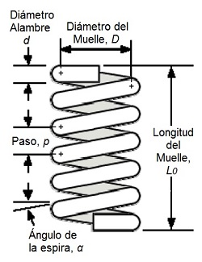
Las MMA a considerar en los cálculos son las siguientes

 | MMA A CONSIDERAR EN CÁLCULOS
 | MTMA/MMA (Kg) |  |  | 2000
 | MTMA/MMA eje 1 |  |  | 1500
 | MTMA/MMA eje 2 |  |  | 1000

Características del material NORMALMENTE ACERO EN 12070-2 SiCr

Características muelle (Acero EN 12070-2 SiCr) |  |  | Kg/mm2 | Mpa
Resistencia mecánica (Rm) |  |  | 204 | 2001.24
Resistencia elástica (Re) |  |  | 176 | 1726.56
Resistencia práctica del aero a cizalla/cortadura (Rc) |  |  | 114 | 1118.34

Módulo de elasticidad al cizallamiento |  |  | 8104 | 79500.24
Incremento del alargamiento mínimo (A) |  |  | 5%

Características del geométricas, medidas sobre el muelle (EJE DELANTERO)

Características geométricas muelles delanteros |  |  | mm
Diámetro exterior (Dext) |  |  | 105.00
Diámetro interior (Dint) |  |  | 75.00
Diámetro medio (Dm) |  |  | 90.00
Diámetro de espira (De) |  |  | 15.00
Longitud libre (Lmax)=L0 |  |  | 470.00
Número de espiras (n) (empezamos por 0) |  |  | 7.00
Curvatura ( C ) |  |  | 6.00
Rigidez (K) N/mm |  |  | 98.59

 | CÁLCULO DEL ESFUERZO MÁXIMO CORTANTE (EMC)

 | Esf. Máx. Cortante 1 muelle (N) | Esf. Máx. Cortante eje delantero (N) | Coeficiente de seguridad K>1
 | 16468.92 | 32937.83 | 2.24

 | CÁLCULO LA CARGA MÁX (Q) EN FUNCIÓN DE LA FLECHA DEL MUELLE

 | Long. Mín muelle (mm) | Flecha del resorte (mm) | Carga máx en función de la flecha muelle (Q) (N) | Carga máx en función de la flecha eje 1 (Qdel) (Q) | Coef. Seguridad K(Q) > 1
 | 105.00 | 365.00 | 35984.11 | 71968.22 | 4.89

Fuerza máx eje delantero (N) | Factor de BergsträsserKb | Esfuerzo del muelle (T) mPA | Coeficiente de seguridad Kt>1
7357.50 | 1.24 | 618.58 | 1.81

Características del geométricas, medidas sobre el muelle (EJE TRASERO)

Características geométricas muelles traseros |  |  | mm
Diámetro exterior (Dext) |  |  | 106.00
Diámetro interior (Dint) |  |  | 68.00
Diámetro medio (Dm) |  |  | 87.00
Diámetro de espira (De) |  |  | 19.00
Longitud libre (Lmax)=L0 |  |  | 465.00
Número de espiras (n) (empezamos por 0) |  |  | 8.00
Curvatura ( C ) |  |  | 4.58
Rigidez (K) N/mm |  |  | 245.84

 | CÁLCULO DEL ESFUERZO MÁXIMO CORTANTE (EMC)

 | Esf. Máx. Cortante 1 muelle (N) | Esf. Máx. Cortante eje delantero (N) | Coeficiente de seguridad K>1
 | 34623.84 | 69247.69 | 7.06

 | CÁLCULO LA CARGA MÁX (Q) EN FUNCIÓN DE LA FLECHA DEL MUELLE

 | Long. Mín muelle (mm) | Flecha del resorte (mm) | Carga máx en función de la flecha muelle (Q) (N) | Carga máx en función de la flecha eje 1 (Qdel) (Q) | Coef. Seguridad K(Q) > 1
 | 152.00 | 313.00 | 76946.60 | 153893.21 | 15.69

Fuerza máx eje delantero (N) | Factor de BergsträsserKb | Esfuerzo del muelle (T) mPA | Coeficiente de seguridad Kt>1
4905.00 | 1.33 | 210.15 | 5.32

 | CÁLCULO DE LA RIGIDEZ DE LOS MUELLES

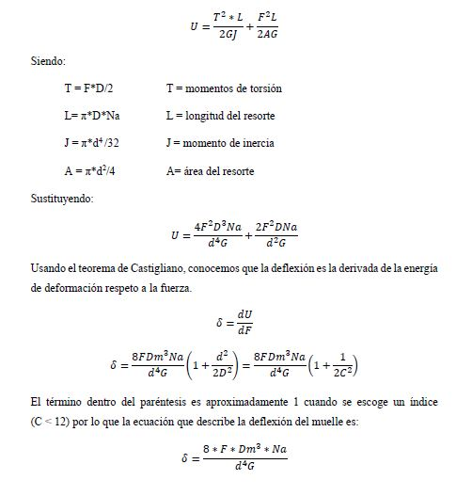

 | K= | 0,0184*79500,24*106
 |  | 8*0,0973*2

 | K= | 98.59 |  |  | N/mm

 | CÁLCULO DEL ESFUERZO MÁXIMO CORTANTE (EMC)

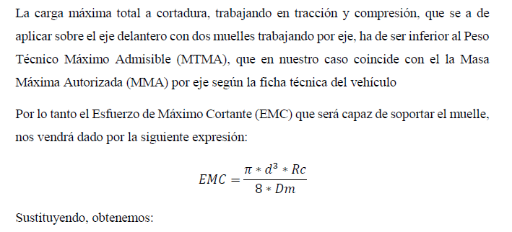

 | EMC= | π*0,0183*1118,34*106
 |  | 8*0,097

 | EMC= | 16468.92 | N

 | EMC (del)= | 2*EMC

 | EMC (del)= | 32937.83 | N

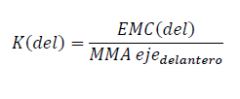

 |  | K(del)= | 32937.83
 |  |  | 1135*9,81

 |  | K(del)= | 2.24 | ≥ 1

Si K≥1 | LOS MUELLES SON VÁLIDOS
Si K<1 | LOS MUELLES NO SON VÁLIDOS

 | CÁLCULO LA CARGA MÁX (Q) EN FUNCIÓN DE LA FLECHA DEL MUELLE

Lmin --> longitud mínima del muelle
N --> nº de espiras |  |  | Lmin= 2*18
d --> diámetro de la espira

 |  | Lmin= | 105 | mm

 |  | f = lmax - lmin

 |  | f= | 365.00 | mm

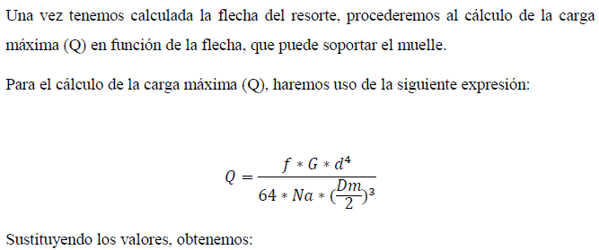

 | Q= | 0,352*79500,24*106*0,0184
 |  | 64*2*(0,097/2)3

 |  | Q= | 35984.11 | N

 |  | Q(del) = 2* Q = 2*190884,09

 |  | Q(del)= | 71968.22 | N

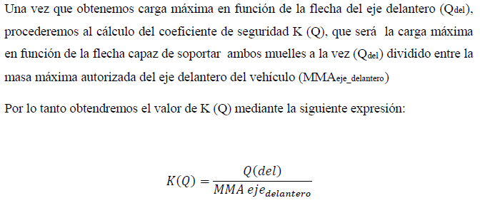

 |  | K(Q)= | 71968.22
 |  |  | 1135*9,81

 |  | K(Q)= | 4.89

 |  | K(del)= | 4.89 | ≥ 1

Si K≥1 | LOS MUELLES SON VÁLIDOS
Si K<1 | LOS MUELLES NO SON VÁLIDOS

 |  | F= | 7357.5 | N

 |  | Kb= | 1.24

 |  | T= | 618.58 | Mpa

 |  | K(t)= | 1.81

 |  | K(t)= | 1.81 | ≥ 1

Si K≥1 | LOS MUELLES SON VÁLIDOS
Si K<1 | LOS MUELLES NO SON VÁLIDOS

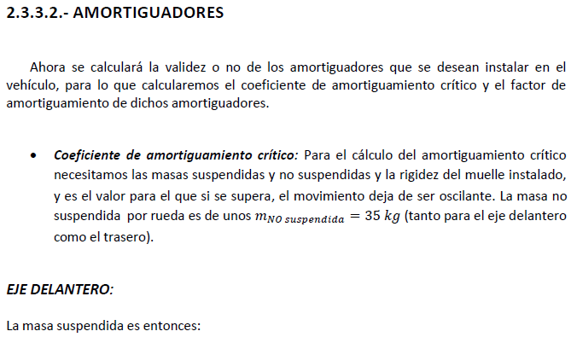

 |  |  |  | = | 1135-2*35

 | = | 1430 | Kg

 |  |  | 2*raiz ((571,51*1000)*

 |  | 23746.90 | (N*s)/m

Debemos recabar del fabricante los valores de:

 | Ns/m
Ccom
Cexp

Ccom= Coeficiente a compresión
Cexp= Coeficiente a expansión

BALLESTAS
CÁLCULO JUSTIFICATIVOS SUSTITUCIÓN BALLESTAS

Las MMA a considerar en los cálculos son las siguientes

 | CARACTERÍSTICAS DEL VEHÍCULO
 | MTMA/MMA (Kg) |  |  | 2000
 | MTMA/MMA eje 1 |  |  | 1500
 | MTMA/MMA eje 2 |  |  | 1000

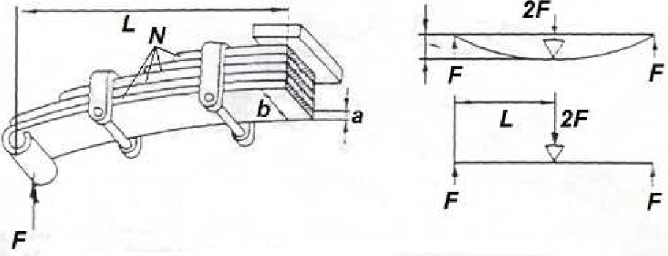

CÁLCULO DE LA BALLESTA EN EL EJE 1:

Número de hojas: N= |  | 7
Ancho de la hoja b= |  | 50 | mm
Espesor de la hoja e= |  | 8 | mm
Longitud total ballesta 2L= |  | 800 | mm
Esfuerzo de la flexión σ= |  | 60 | Kg/mm2

 | F= | 560 | Kg

 | 2F= | 1120 | Kg

CÁLCULO DE LA BALLESTA EN EL EJE 2:

Número de hojas: N= |  | 9
Ancho de la hoja b= |  | 60 | mm
Espesor de la hoja e= |  | 12 | mm
Longitud total ballesta 2L= |  | 750 | mm
Esfuerzo de la flexión σ= |  | 60 | Kg/mm2

 | F= | 2073.6 | Kg

 | 2F= | 4147.2 | Kg

ALETINES
 |  | ALETINES

CARACTERÍSTICAS DE LA PIEZA |  |  | SUJECIÓN
Peso de la pieza en Kg |  | 0.5 | nº tornillos |  | 18
Anchura de la pieza en m |  | 0.4 | Métrica |  | 4
Altura de la pieza en m |  | 0.4 | Calidad |  | 8.8
Superficie frontal m2 |  | 0.16 | As( Sección resistente) |  | 11.33
Coef. aerodinámico |  | 0.82 | Res. Tracción Mín tornillo 8,8 (Kg/mm2) |  | 80

CARACTERÍSTICAS PARA FUERZA PRODUCIDA POR PRESIÓN DEL AIRE
Cw=Coef. Aerodinámico |  |  | 0.82
A =área de la pieza (m2) |  |  | 0.16
p (densidad del aire (Kg/m3) |  |  | 1.29
V2 = velocidad del aire 140Km/h (m/s) |  |  | 38.89
R (radio de curva) m |  |  | 800
K (coeficiente de seguridad) |  |  | 3

FUERZAS QUE ACTUAN SOBRE LA PIEZA (N)
Peso | Fuerza de frenado | Resistencia aerodinámica | Fuerza centrífuga | Suma de fuerzas
4.91 | 5.00 | 127.99 | 0.95 | 138.84

La fuerza de diseño soportada por los anclajes (N) |  | Fuerza máxima que soportan los tronillos a tracción (N) | Fuerza máxima que soportan los tronillos a cortante (N) | comprobación <= 1
416.51 |  | 11746.944 | 6526.08 | 0.089

Peso de la pieza en Kg |  | 0.5
Anchura de la pieza en m |  | 0.4
Altura de la pieza en m |  | 0.15
Superficie frontal m2 |  | 0.06
Coef. aerodinámico |  | 0.82
 |  |  |  |  | 24525 | N/CM2
SUJECIÓN

nº tornillos |  | 12 |  |  |  | 2500
Métrica |  | 4
Calidad |  | BAJA CALIDAD
As( Sección resistente) |  | 11.33
Res. Tracción Mín tornillo DIN7981: |  | 25 | Kg/mm2

CARACTERÍSTICAS PARA FUERZA PRODUCIDA POR PRESIÓN DEL AIRE

Cw (Coef. Aerodinámico) |  | 0.82
A (área de la pieza) |  | 0.06 | m2
p (densidad del aire) |  | 1.29 | Kg/m3
V2 (velocidad del aire 140Km/h) |  | 38.89 | m/s
R (radio de curva) |  | 800 | m
K (coeficiente de seguridad) |  | 3

 | P= | 4.905 | N

 | F(fr)= | 5 | N
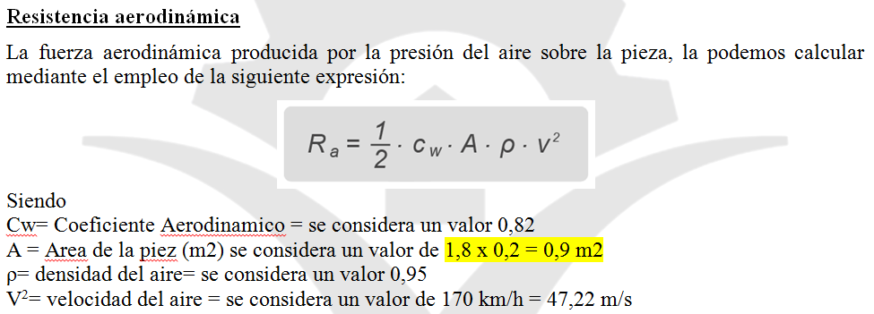

 | Ra= | 48.00 | N

 | F(C)= | 0.95 | N

 | F(T)= | 58.85 | N

Aplicando un coeficiente de seguridad K=3, obtenemos la fuerza de diseño Fd que ha de soportar por
los anclajes dispuestos

 | F(d)= | 176.54 | N
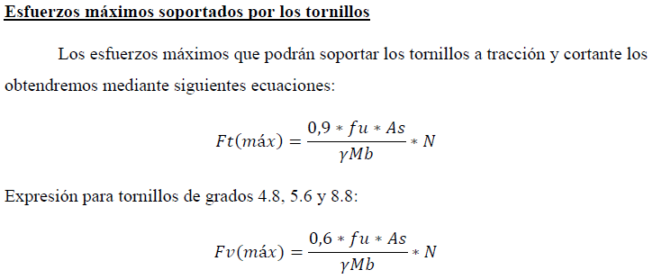

 |  |  |  |  |  |  | PARA EL RESTO DE CALIDADES DE ACERO
 |  |  |  |  |  |  | LA CONSTANTE SERÁ 0,5

Siendo:
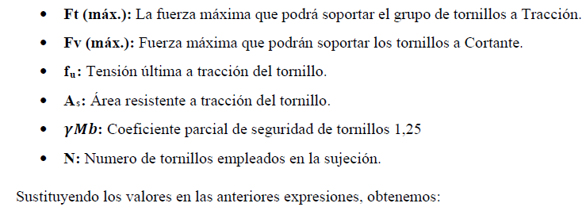

Sustituyendo en la 1a fórmula

 | Ft(max)= | 2447.28 | N

Sustituyendo en la 2a fórmula

 | Fv(max)= | 1359.60 | N

 | Si los dos son verdes Válido
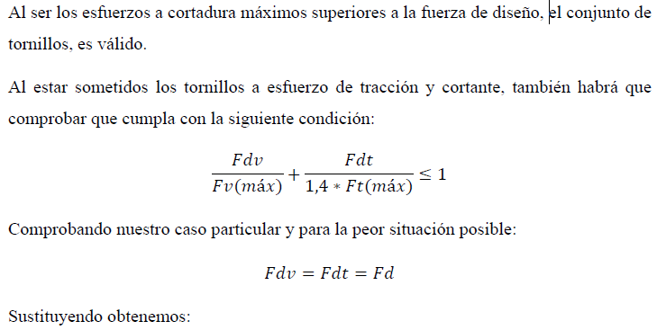

 |  |  | = | 0.18137090561

 | COMPROBACION | 0.181

ESTABILIDAD VEHICULO
 |  |  | Cond. Originales | Cond. Actuales
MMA Total | 2850 | Altura (h) | 1840 | 1932
MMA eje 1 | 1350 | Ancho de vía más desfav. (d): | 1605 | 1415
MMA eje 2 | 1750 | Distancia entre ejes: | 2400 | 2400
Diámetro rueda antes | 777.4 | Tara: | 2315 | 2490
Diámetro rueda después | 830.8 | Carga útil (Qútil): | 160 | 60
 |  | Altura al bastidor (hb): | 445 | 535

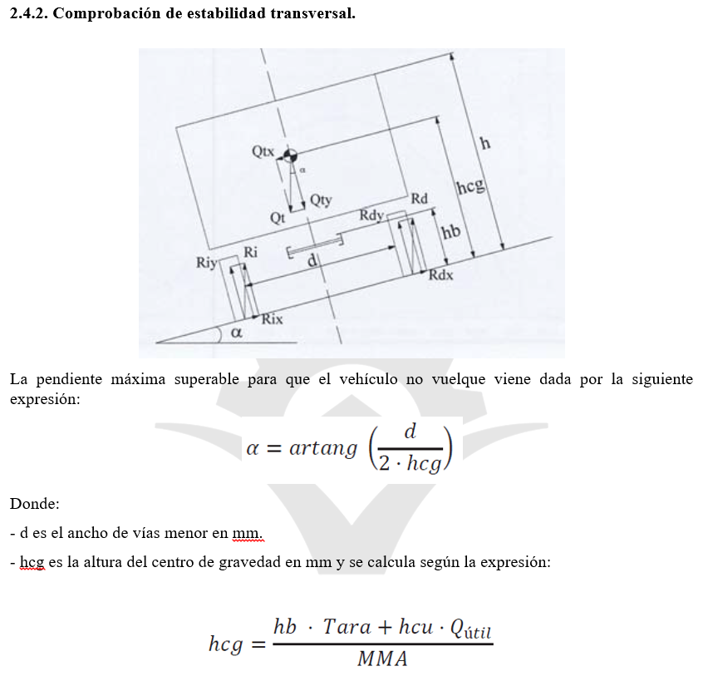

RESULTADOS | ORIGINAL | ACTUAL
hcu | 1142.5 | 1233.5
hcg | 425.61 | 493.39
Inclinación | 62.06 | 55.11

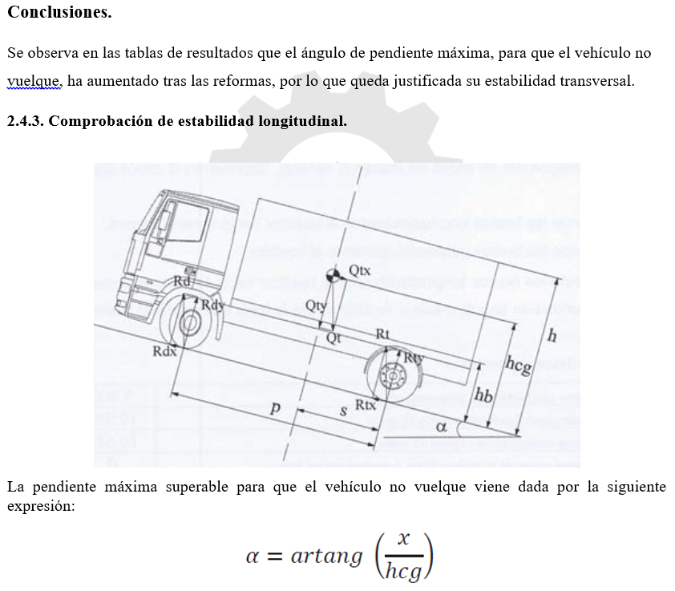

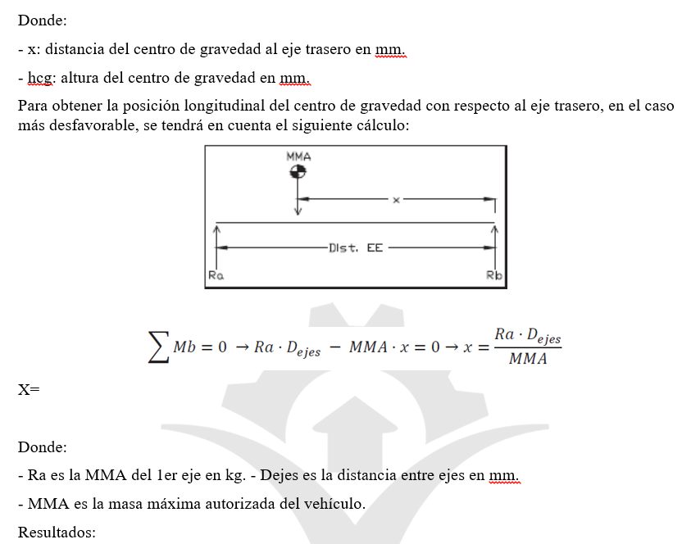

RESULTADOS | ORIGINAL | ACTUAL
hcg | 425.61 | 493.39
Inclinación | 69.48 | 66.54
X | 1136.8421053 | 1136.8421053

ENGANCHE REMOLQUE
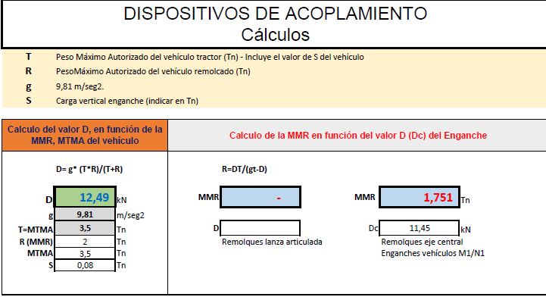

D | 12.49 | KN | R | 1.751 | Tn
g | 9.81 | m/s2 | g | 9.81 | m/s2
T=MTMA | 3.5 | Tn | T=MTMA | 3.5 | Tn
R (MMR) | 2 | Tn | D | 11.45 | KN
MTMA | 3.5 | Tn
S | 0.08 | Tn

FRENOS TAMBOR
FRENO DE TAMBOR
MASA EJE DELANTERO | 1110 | Kg |  | 10889.1 | N
Diámetro | ØD | 0.2 | RDET | 0.1
Diámetro bomba |  | 0.0317
Diámetro piston (m) | ØPP | 0.019
Número de pistones |  | 2

𝐴𝑙𝑡𝑢𝑟𝑎 𝑑𝑒𝑙 𝑝𝑒𝑑𝑎𝑙 𝑒𝑛 𝑟𝑒𝑝𝑜𝑠𝑜 → ℎ𝑝𝑟 | 0.197
𝐴𝑙𝑡𝑢𝑟𝑎 𝑑𝑒𝑙 𝑝𝑒𝑑𝑎𝑙 𝑝𝑖𝑠𝑎� → | 0.12
𝐹𝑢𝑒𝑟𝑧𝑎 𝑒𝑗𝑒𝑟𝑐𝑖𝑑𝑎 𝑒𝑛 𝑒𝑙 𝑝𝑒𝑑𝑎𝑙 → 𝐹𝑒𝑝 | 50 | Kg | 490.5 | N
𝑅𝑒𝑙𝑎𝑐𝑖ó𝑛 𝑑𝑒 𝑑𝑒𝑠𝑚𝑢𝑙𝑡𝑖𝑝𝑙𝑖𝑐𝑎𝑐𝑖ó𝑛 𝑑𝑒𝑙 𝑝𝑒𝑑𝑎𝑙→ 𝑅𝑝 | 1: | 5
coeficiente de fricción (𝜇𝐹) |  | 0.3
Radio del neumático |  | 0.40255 | mm

Se ha mantenido original todo el circuito del líquido de frenos

Una vez conocidos todos los datos, empezamos a realizar los cálculos.
Para conocer la influencia del pedal de freno sobre el sistema, cabe resaltar que el pedal es un elemento amplificador de la fuerza que ejerce el conductor. Las ecuaciones que se muestran a
continuación son para un sistema de frenado sin servofreno. Por lo tanto, para conocer el valor de la fuerza que se ejerce sobre el sistema se emplea la siguiente expresión, donde se
puede apreciar como la fuerza aplicada por el conductor (𝐹𝑒𝑝) se multiplica por la relación del pedal (𝑅𝑝).

Fsp= | 2452.5 | N

 | 3107424.68 | N/m2

FPT= | 1762.0883878 | N

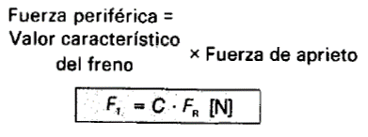
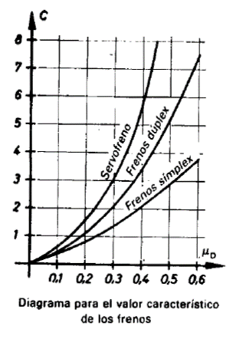

coeficiente de fricción (𝜇𝐹)=0,3
FR=864991,685

CA= | 1.2 | (del diagrama para (𝜇𝐹)=0,3 y freno simplex

Fperiferica= | 2114.5060653 | N

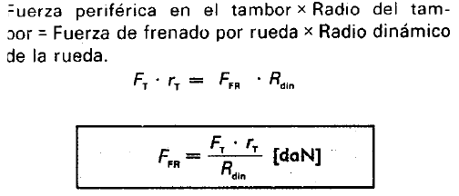

FFR= | 525.28 | N

FTF= | 1050.56 | N

